画面
1 |  | 5 |  |  |  | 10 |  |  |  |  | 15 |  |  |  | 20 |  |  | 25

 |  |  |  |  |  |  |  |  |  |  |  |  |  |  |  |  |  |  | ＜編集モード＞
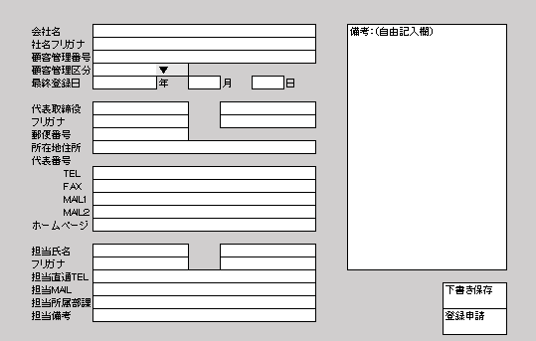

 |  |  |  | 登録 |  |  |  |  | 顧客情報 |  |  |  |  | メール

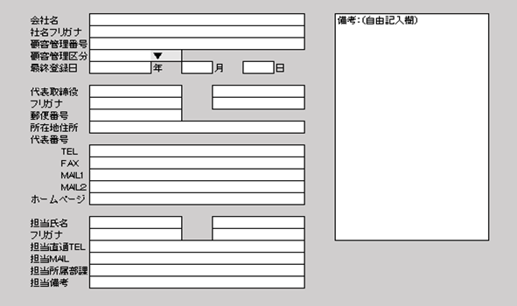
 |  |  | ◆顧客一覧◆
 |  |  | コード | 会社名 | エリア | 評価 | ▲ | ＜顧客基本情報＞
 |  |  | ０００１ | ・・・・・・ | ・・・ | A |  |  |  |  |  |  |  |  |  |  |  |  |  |  |  |  |  | ※小ウィンドウ消える
 |  |  | ０００２ | ・・・・・・・・・・ | ・・・ | C
 |  |  | ０００３ | ・・・ | ・・・ | C |  |  |  |  |  |  |  |  |  |  |  |  |  | 下書きを保存しました
 | ・・・・・ |  | ０００４ | ・・・・・ | ・・・ | B |  |  |  |  |  |  |  |  |  |  |  |  |  |  | OK
 | ・・・・・・・・・・・・・・・ |  | ０００５ | ・・・・・・・・・・ | ・・・ | A
 | ・・・・・・・・・・・・・・・ |  | ０００６ | ・・・・ | ・・・ | B
 |  |  | ０００７ | ・・・ | ・・・ | A
 |  |  | ０００８ | ・・・ | ・・・ | A
 | I D：ｘｘｘｘｘｘｘｘｘｘ |  | ０００９ | ・・・・・・・・・・ | ・・・ | B |  |  |  |  |  |  |  |  |  |  |  |  |  | 登録申請を行います。
 | User：FFNNNN |  | ００１０ | ・・・・・ | ・・・ | B |  |  |  |  |  |  |  |  |  |  |  |  |  | この顧客情報で、申請をしてもよろしいですか。
 |  |  | ００１１ | ・・・・・ | ・・・ | － |  |  |  |  |  |  |  |  |  |  |  |  |  | いいえ |  |  | はい
 | ◆下書き文書 |  | ００１２ | ・・・・・・・・・・ | ・・・ | －
 |  |  | ００１３ | ・・・・ | ・・・ | B
 | ◆登録申請履歴 |  | ００１４ | ・・・ | ・・・ | B
 |  |  | ００１５ | ・・・・・ | ・・・ | B
 | ◆顧客情報登録申請授受 |  | ００１６ | ・・・・・・・・・・ | ・・・ | B |  |  |  |  |  |  |  |  |  |  |  |  |  |  |  |  |  |  | ※小ウィンドウ消える
 |  |  | ００１７ | ・・・・ | ・・・ | C
 | ◆ユーザー登録モード |  | ００１８ | ・・・・・ | ・・・ | D |  |  |  |  |  |  |  |  |  |  |  |  |  |  | 顧客情報登録の申請を行いました。
 |  |  | ００１９ | ・・・・・・・・・・ | ・・・ | A |  |  |  |  |  |  |  |  |  |  |  |  |  |  |  | OK
 | ◆メール雛形登録・編集 |  | ００２０ | ・・・・ | ・・・ | A |  | ＜訪問履歴＞
 |  |  | ００２１ | ・・・ | ・・・ | B |  | 削除 | 訪問日 |  | 先方担当者名 |  | （敬称略） | 記録記入者名 |  | 備考
→つねに一番最初の行が空欄・・・ここに記入し「記録」を押すだけで登録完了
→訪問[アポイント]の履歴のみのこす
 |  |  | ００２２ | ・・・・・ | ・・・ | B |  |  |  |  |  |  |  |  |  |  | 記録
 |  |  | ００２３ | ・・・・・・・・・・ | ・・・ | B |  | □ | ｙｙｙｙｍｍｄｄ |  | ・・・ ・・・・ |  |  | ・・・・・ |  | なし | ▲
 |  |  | ００２４ | ・・・・ | ・・・ | B |  | □ | ｙｙｙｙｍｍｄｄ |  | ・・・ ・・・・ |  |  | ・・・・・ |  | なし
 |  |  | ００２５ | ・・・ | ・・・ | C |  | □ | ｙｙｙｙｍｍｄｄ |  | ・・・ ・・・・ |  |  | ・・・・・ |  | ・・・・・
 |  |  | ００２６ | ・・・ | ・・・ | C |  | □ | ｙｙｙｙｍｍｄｄ |  | ・・・ ・・・・ |  |  | ・・・・・ |  | ・・・・・
 |  |  | ００２７ | ・・・・・・・・・・ |  | B |  | □ | ｙｙｙｙｍｍｄｄ |  | ・・・ ・・・・ |  |  | ・・・・・ |  | ・・・・・・・・・・・
 |  |  |  |  |  |  | ▼ |  |  |  |  |  |  |  |  |  | ▼

 |  | ◎ | 常に一覧表示
 |  |  | ソートが出来る
 |  |  | 1 | コード
 |  |  | 2 | 会社名
 |  |  | 3 | エリア |  |  | この履歴を消去します。 よろしいですか。
 |  |  | 4 | 評価
 |  | ◎ | コードクリックで詳細表示 |  |  |  | はい |  |  |  |  | いいえ
 |  |  | おｒ
 |  |  | 社名クリックで詳細表示

 |  |  |  |  |  |  | 下書き情報をを削除しました

 |  |  |  |  |  |  |  |  |  | OK

 |  |  |  |  |  |  |  |  |  | ※小ウィンドウ消える

